Europa 1.70
MAKE | MODEL | Model code | Start Year | End Year | Cub Part# | SCHRADER Sensor Part# (NEW) | OEM Sensor Part# | Manufacturer Sensor # | Number on Sensor # | Relearn Type (For reference only) | OBD II (CUB Module SUPPORT) | OBD Port Location | No. of Tire Sets | Clear TPMS DTC Error Code Function | T.A.L | Display Temp status | Display battery status | Type | Sensor Manuf. | CUB_TOOL GEN3 | CUB_TOOL GEN4 | V1.70 | V1.69 | CHANGE | CHANGE
ABARTH
ABARTH | 124 SPIDER |  | 2020 | 2020 | INDIRECT |  | INDIRECT |  |  |  |  |  |  |  |  |  |  |  | INDIRECT |  | V
ABARTH | 124 SPIDER | NF | 04/2019 | 12/2019 | 62349 |  | 6000636472 |  | A2C19397601 | A(100) |  |  |  |  |  | Y | Y | 433MHZ | VDO | V | V
ABARTH | 124 SPIDER | NF | 06/2016 | 03/2019 | 62127 | 4028 | BBP337140B/ BHB637140 | S180084720Z | S180052018/ S180052054A | A(100) |  |  |  |  |  | Y | Y | 433MHZ | VDO | V | V
ABARTH | 4A GRANDE PUNTO | 199 | 2007 | 2010 | 62156 | 4054 | 51839114 |  | 51839114 | A |  |  |  |  |  | Y | Y | 433MHZ | TRW | V | V
ABARTH | 4B PUNTO EVO | 199 | 2010 | 2012 | 62156 | 4054 | 51839114 |  | 51839114 | A(100) |  |  |  |  |  | Y | Y | 433MHZ | TRW | V | V
ABARTH | 500 | 312 | 2008 | 2020 | INDIRECT |  | INDIRECT |  |  |  |  |  |  |  |  |  |  |  | INDIRECT |  | V
ABARTH | 500C | 312 | 2010 | 2019 | INDIRECT |  | INDIRECT |  |  |  |  |  |  |  |  |  |  |  | INDIRECT |  | V
ABARTH | 595 | 312 | 2014 | 2023 | INDIRECT |  | INDIRECT |  |  |  |  |  |  |  |  |  |  |  | INDIRECT |  | V
ABARTH | 695 BIPOSTO | 312 | 2015 | 2021 | INDIRECT |  | INDIRECT |  |  |  |  |  |  |  |  |  |  |  | INDIRECT |  | V
ABARTH | 81 NUOVA PUNTO | 199 | 2012 | 2013 | 62156 | 4054 | 51839114 |  | 51839114 | A |  |  |  |  |  | Y | Y | 433MHZ | TRW | V | V
ABARTH | PUNTO EVO |  | 2013 | 2015 | INDIRECT |  | INDIRECT |  |  |  |  |  |  |  |  |  |  |  | INDIRECT |  | V
AIWAYS
AIWAYS | U5 | MAS861 | 03/2019 | 12/2025 | 62367 |  | 861913201A |  | 861913201A | O(209) | Y (Read Only) |  | 1 |  |  | Y | Y | 433MHZ | DIAS | V | V |  |  |  | Change Year Range
AIWAYS | U6 | MAS891 | 11/2022 | 12/2025 | 62367 |  | 861913201A |  | 861913201A | O(200) |  |  |  |  |  | Y | Y | 433MHZ | DIAS | V | V |  |  |  | Change Year Range
ALFA ROMEO
ALFA ROMEO | 159(X3) | 939 | 2005 | 2011 | 62156 | 4054 | 51839114 |  | 51839114 |  |  |  |  |  |  | Y | Y | 433MHZ | TRW | V | V
ALFA ROMEO | 159(X9) | 939 | 2008 | 2010 | 62156 | 4054 | 51839114 |  | 51839114 |  |  | 2 |  |  |  | Y | Y | 433MHZ | TRW | V | V
ALFA ROMEO | 4C | 960/961 | 01/2013 | 06/2021 | 62125 | 3009 | 05154876AA/ A0009050030 |  | 670002790 |  |  |  |  |  | Y | Y | Y | 433MHZ | SCHRADER | V | V
ALFA ROMEO | 8C | 920 | 2007 | 2009 | 62115 | 4001 | 224549 | 0532207001 | RDE001 | S |  |  |  |  |  | Y | Y | 433MHZ | HUF/BERU | V | V
ALFA ROMEO | BRERA | 939 | 2005 | 2010 | 62156 | 4054 | 51839114 |  | 51839114 |  |  | 2 |  |  |  | Y | Y | 433MHZ | TRW | V | V
ALFA ROMEO | GIULIA | 952 | 06/2016 | 12/2025 | 62313 |  | A2C97145802/ 50554747 |  | S180245002/ A2C97145803 | A(100) |  |  |  |  |  | Y | Y | 433MHZ | VDO | V | V |  |  |  | Change Year Range
ALFA ROMEO | GIULIETTA | 940 | 01/2014 | 12/2020 | 62130 | 3007 | 53104671/ 68241067AA | 90518358/ 56029398AB | 56029398AA/ 56029398AB |  |  |  |  |  | Y | Y | Y | 433MHZ | SCHRADER | V | V
ALFA ROMEO | GIULIETTA | 940 | 2010 | 2013 | INDIRECT |  | INDIRECT |  |  |  |  |  |  |  |  |  |  |  | INDIRECT |  | V
ALFA ROMEO | MITO | 955 | 08/2013 | 12/2018 | 62130 | 3007 | 53104671/ 68241067AA | 90518358/ 56029398AB | 56029398AA/ 56029398AB | A(100) |  | 2 |  |  | Y | Y | Y | 433MHZ | SCHRADER | V | V
ALFA ROMEO | MITO | 955 | 01/2008 | 07/2013 | 62156 | 4054 | 51839114 |  | 51839114 |  |  | 2 |  |  |  | Y | Y | 433MHZ | TRW | V | V
ALFA ROMEO | SPIDER | 939 | 2006 | 2010 | 62156 | 4054 | 51839114 |  | 51839114 |  |  |  |  |  |  | Y | Y | 433MHZ | TRW | V | V
ALFA ROMEO | STELVIO | 949 | 01/2017 | 12/2025 | 62313 |  | A2C97145802 |  | S180245002 | A(100) |  |  |  |  |  | Y | Y | 433MHZ | VDO | V | V |  |  |  | Change Year Range
ALFA ROMEO | TONALE | 965 | 05/2022 | 12/2025 | 62312 |  | 68313387AB |  |  | A |  |  |  |  |  | Y | Y | 433MHZ | VDO | V | V |  |  |  | Change Year Range
ALPINA
ALPINA | 3 | G20/G21 | 01/2020 | 12/2025 | 62348 |  | 36106877937 |  | 687793603 | A(129) |  |  |  |  |  | Y | Y | 433MHZ | HUF/BERU | V | V |  |  |  | Change Year Range
ALPINA | 3 | F30 | 01/2013 | 12/2019 | 62170 |  | 36106856209/ 36106881890 |  | S180052056F | A(101) |  |  |  |  |  | Y | Y | 433MHZ | VDO | V | V
ALPINA | 3 | E90 | 09/2009 | 12/2012 | 62134/62302(new) | 4010 | 36106790054 (62314)/ 36106856227 (new 62302) | 0532207012 | RDE012 | A(101) |  |  |  |  | Y | Y | Y | 433MHZ | HUF/BERU | V | V
ALPINA | 3 | E90/E91/E92 | 03/2007 | 09/2009 | 62005 (AmerIcan Import) |  | 36236781847 | 0532207008 | RDE008 | A |  |  |  |  |  | Y | Y | 433MHZ | HUF/BERU | V | V
ALPINA | 3 |  | 1999 | 2002 | INDIRECT |  | INDIRECT |  |  |  |  |  |  |  |  |  |  |  | INDIRECT |  | V
ALPINA | 4 | G26 | 07/2022 | 12/2025 | 62348 |  | 36106877937 |  | 687793603 | A(129) |  |  |  |  |  | Y | Y | 433MHZ | HUF/BERU | V | V |  |  |  | Change Year Range
ALPINA | 4 | F32/F33/F36 | 03/2014 | 06/2022 | 62170 |  | 36106856209/ 36106881890 |  | S180052056F | A(101) |  |  |  |  |  | Y | Y | 433MHZ | VDO | V | V
ALPINA | 5 | G30 | 02/2017 | 12/2025 | 62304 | 3057 | 36106876957 |  | A0009052102 | A(101) |  |  |  |  |  | Y | Y | 433MHZ | SCHRADER | V | V |  |  |  | Change Year Range
ALPINA | 5 | F10 | 03/2014 | 01/2017 | 62154 | 4069 | 36106798872/ 36106874830 | 0532207017 | RDE017 | A(101) |  | 2 |  |  | Y | Y | Y | 433MHZ | HUF/BERU | V | V
ALPINA | 5 | F10 | 01/2010 | 02/2014 | 62134/62302(new) | 4010 | 36106790054 (62314)/ 36106856227 (new 62302) | 0532207012 | RDE012 | A(101) |  |  |  |  | Y | Y | Y | 433MHZ | HUF/BERU | V | V
ALPINA | 5 |  | 2007 | 2009 | INDIRECT |  | INDIRECT |  |  |  |  |  |  |  |  |  |  |  | INDIRECT |  | V
ALPINA | 6 | F12 | 03/2014 | 12/2018 | 62154 | 4069 | 36106798872/ 36106874830 | 0532207017 | RDE017 | A(101) |  |  |  |  | Y | Y | Y | 433MHZ | HUF/BERU | V | V
ALPINA | 6 | F12 | 12/2010 | 02/2014 | 62134/62302(new) | 4010 | 36106790054 (62314)/ 36106856227 (new 62302) | 0532207012 | RDE012 | A(101) |  |  |  |  | Y | Y | Y | 433MHZ | HUF/BERU | V | V
ALPINA | 6 | E63 | 03/2006 | 11/2010 | 62005 (AmerIcan Import) |  | 36236781847 | 0532207008 | RDE008 | A(101) |  |  |  |  |  | Y | Y | 433MHZ | HUF/BERU | V | V
ALPINA | 7 | G11 | 01/2016 | 12/2023 | 62304 | 3057 | 36106872774 | A0009052102 | A0009052102 | A(101) |  |  |  |  |  | Y | Y | 433MHZ | SCHRADER | V | V
ALPINA | 7 | F01 | 09/2010 | 12/2015 | 62134/62302(new) | 4010 | 36106790054 (62314)/ 36106856227 (new 62302) | 0532207012 | RDE012 | A(101) |  |  |  |  | Y | Y | Y | 433MHZ | HUF/BERU | V | V
ALPINA | 10 |  | 1999 | 2004 | INDIRECT |  | INDIRECT |  |  |  |  |  |  |  |  |  |  |  | INDIRECT |  | V
ALPINA | ROADSTER S |  | 2003 | 2005 | INDIRECT |  | INDIRECT |  |  |  |  |  |  |  |  |  |  |  | INDIRECT |  | V
...
MAKE | MODEL | Model code | Start Year | End Year | Cub Part# | SCHRADER Sensor Part# (NEW) | OEM Sensor Part# | Manufacturer Sensor # | Number on Sensor # | Relearn Type (For reference only) | OBD II (CUB Module SUPPORT) | OBD Port Location | No. of Tire Sets | Clear TPMS DTC Error Code Function | T.A.L | Display Temp status | Display battery status | Type | Sensor Manuf. | CUB_TOOL GEN3
ZOTYE | T600 |  | 2018 | 2022 | 62336 |  | 3617020001B12 |  |  | C(100) |  |  |  |  |  | Y | Y | 433MHZ |  | V
ZOTYE | Z SERIES |  | 2016 | 2020 | INDIRECT |  | INDIRECT |  |  |  |  |  |  |  |  |  |  |  | INDIRECT

 | Relearn type:
 | A:Auto relearn,O:OBDII relearn,S: Stationery relearn

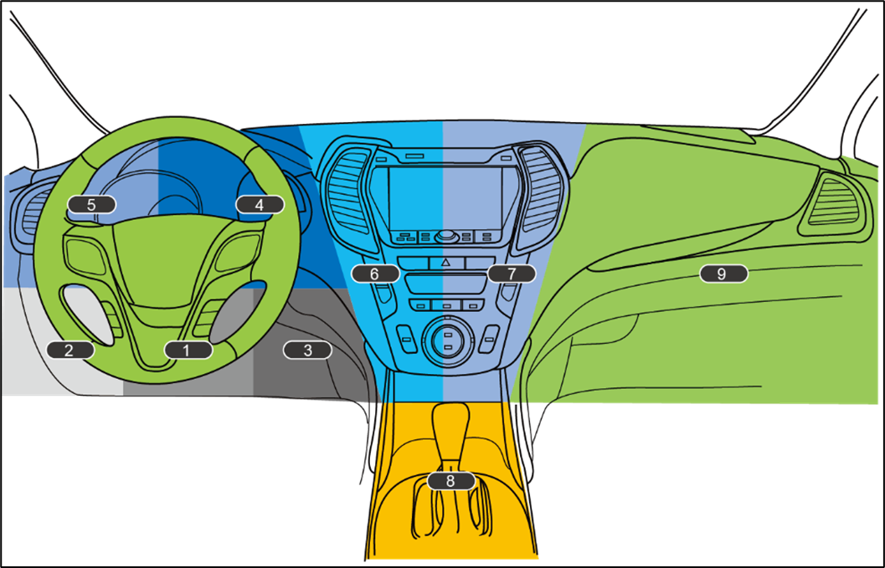
 | OBD Port Location: |  |  | Figure 1. Passenger Car OBD Port Location
 | 1. Underneath the Steering Wheel, center
 | 2. Underneath the Steering Wheel, left
 | 3. Underneath the Steering Wheel, right
 | 4. On Dashboard, right of steering wheel
 | 5.On Dashboard, left of steering wheel
 | 6.On Dashboard central column, left
 | 7.On Dashboard central column, right side
 | 8.Underneath the Handrest/ Gear shift area
 | 9.Inside Drawer

